Add2Number
A2N |  |  |  | Develop a simple program |  |  |  | Process
 |  |  |  |  |  |  |  | Recruitment
Document code |  |  |  | Add2Num | Document name | Project Add 2 numbers |  | Create Date | 12-Jan-18 | Creator |  | BachNLT
 |  |  |  |  |  |  |  | Update Date | 16/12/2018 | Updater |  | BachNLT
1 | Introduction

 | 1 | Phần mềm cộng 2 số , trong đó 2 số nhập vào dưới dạng chuỗi
 | 2 | Phần mềm được viết bằng NetBeans, giao diện console
 | 3 | Người dùng có thể chạy file MyBigNumberTest.java để xem các testcase về phần mềm.

2 | Testcase

 |  |  |  |  |  |  | KẾT QUẢ MONG ĐỢI
 |  | 1 | Chuỗi 1 chứa kí tự chữ, chuỗi 2 thỏa điều kiện |  |  |  | Thông báo lỗi NumberFormatException |  |  |  | Đã hoàn thành
 |  | 2 | Chuỗi 1 thỏa điều kiện, chuỗi 2 chứa kí tự chữ |  |  |  | Thông báo lỗi NumberFormatException |  |  |  | Đã hoàn thành
 |  | 3 | Chuỗi 1 và chuỗi 2 chứa kí tự chữ |  |  |  | Thông báo lỗi NumberFormatException |  |  |  | Đã hoàn thành
 |  | 4 | Chuỗi 1 chứa kí tự đặc biệt, chuỗi 2 thỏa điều kiện |  |  |  | Thông báo lỗi NumberFormatException |  |  |  | Đã hoàn thành
 |  | 5 | Chuỗi 1 thỏa điều kiện, chuỗi 2 chứa kí tự đặc biệt |  |  |  | Thông báo lỗi NumberFormatException |  |  |  | Đã hoàn thành
 |  | 6 | Chuỗi 1 và chuỗi 2 chứa kí tự đặc biệt |  |  |  | Thông báo lỗi NumberFormatException |  |  |  | Đã hoàn thành
 |  | 7 | Chuỗi 1 là số âm, chuỗi 2 thỏa điều kiện |  |  |  | Thông báo lỗi NumberFormatException |  |  |  | Đã hoàn thành
 |  | 8 | Chuỗi 1 thỏa điều kiện, chuỗi 2 là số âm |  |  |  | Thông báo lỗi NumberFormatException |  |  |  | Đã hoàn thành
 |  | 9 | Chuỗi 1 và chuỗi 2 là số âm |  |  |  | Thông báo lỗi NumberFormatException |  |  |  | Đã hoàn thành
 |  | 10 | Chuỗi 1 dư ký số '0' ở đầu |  |  |  | Chuỗi kết quả đúng và không dư ký số '0' |  |  |  | Đã hoàn thành
 |  | 11 | Chuỗi 2 dư ký số '0' ở đầu |  |  |  | Chuỗi kết quả đúng và không dư ký số '0' |  |  |  | Đã hoàn thành
 |  | 12 | Chuỗi 1 và chuỗi 2 dư ký số '0' ở đầu |  |  |  | Chuỗi kết quả đúng và không dư ký số '0' |  |  |  | Đã hoàn thành
 |  | 13 | Chuỗi 1 thỏa điều kiện và chuỗi 2 rỗng |  |  |  | Kết quả đúng |  |  |  | Đã hoàn thành
 |  | 14 | Chuỗi 1 rỗng và chuỗi 2 thỏa điều kiện |  |  |  | Kết quả đúng |  |  |  | Đã hoàn thành
 |  | 15 | Chuỗi 1 và chuỗi 2 thỏa điều kiện |  |  |  | Kết quả đúng |  |  |  | Đã hoàn thành
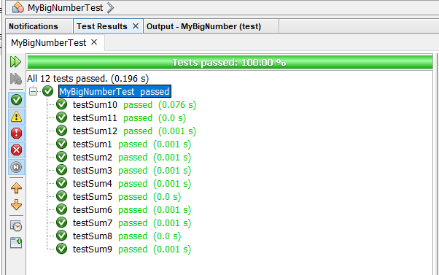

3 | Hướng dẫn sử dụng phần mềm

 |  | 1 | Mở github. Vào link https://github.com/bachbonglong/MyBigNumber. Nhấn clone or down
 |  | 2 | Cách sử dụng:
 |  |  | a | Để chạy chương trình trên command line, chuyển đến thư mục chứa file .jar và gõ dòng lệnh sau trên cmd: java -jar MyBigNumber.jar
 |  |  | a | Nhập số vào chuỗi A
 |  |  | a | Nhập số vào chuỗi B
 |  | 3 | Sau đó chương trình hiển thị các bước tính và kết quả cuối cùng

